capa
SERVIÇO RESIDENCIAL TERAPÊUTICO
"TIPO II"
CASA 1 - R. Hacib Kalaf, 190 - Jd. Paulista - Jundiaí/SP
CASA 2 - R. Vinícius de Moraes, 26 - Jardim Liberdade - Jundiaí/SP CASA 3 - R. Bragança Paulista , 401 - Jardim Pacaembu - Jundiaí/SP
e-mail: srt@ceadjundiai.org.br

RELATÓRIO MENSAL

MAIO/ 2024

CONVÊNIO 03/23

Metas Quantitativas
SERVIÇO RESIDENCIAL TERAPÊUTICO
"TIPO II"
CASA 1 - R. Hacib Kalaf, 190 - Jd. Paulista - Jundiaí/SP
CASA 2 - R. Vinícius de Moraes, 26 - Jardim Liberdade - Jundiaí/SP CASA 3 - R. Bragança Paulista , 401 - Jardim Pacaembu - Jundiaí/SP
e-mail: srt@ceadjundiai.org.br

Metas Quantitativas
PROCEDIMENTO | DESCRIÇÃO |  |  | QUANTIDADE REALIZADA | INSTRUMENTO DE APRESENTAÇÃO | PONTUAÇÃO
ACOMPANHAMENTO DO PROJETO TERAPÊUTICO DOS MORADORES, JUNTO COM A EQUIPE DO CAPS DE REFERÊNCIA | REALIZAR REUNIÃO DE EQUIPES (SRT E CAPS) E REUNIÃO DE CUIDADORES PARA A DISCUSSÃO DAS PRÁTICAS E CONSTRUÇÃO / AVALIAÇÃO DE PROJETOS TERAPÊUTICOS SINGULARES. (anexo I) |  | 03/05/2024 - Supervisão Técnico - Institucional e Reunião de equipe SRT Pacaembu. 15/05/2024 - Supervisão caso Patrick - Entremeio, CAPS II, CAPS III e SRT Pacaembu. 17/05/2024 - Reunião SRT Pacaembu (on-line). 09/05/2024 Supervisão Tecnico institucional e reunião de equipe com os colaboradores da SRT Liberdade. 24/05/2024 Supervisão tecnico institucional e reunião de equipe com os colaboradores SRT - Paulista. 27/05/2024 Reunião on line com a equipe de colaboradores da SRT Liberdade para atualizarmos sobre o Estado de saúde na nossa moradora Benedita Garcia. 24/05/2024 Participação dos colaboradores do núcleo de Enfermagem- Tecnicos de Enfermagem da Abertura do Trabalho em Parceria com docentes de Enfermagem da Unicamp: "Diálogos de Enfermagem em Saúde Mental." | 3 | LISTA DE PRESENÇA MENSAL | 1

PARTICIPAÇÃO NA REUNIÃO DE GERENTES DOS SERVIÇOS DE SAÚDE MENTAL | PARTICIPAÇÃO NAS REUNIÕES DE GERENTES DOS SERVIÇOS DE SAÚDE MENTAL - CONFORME CRONOGRAMA DA GESTÃO (Anexo II) Partcipações de todos os gerentes reunião presencial que aconteceu no Caps AD |  | 07, 14 e 21 e 28/05/2024- Reunião de Gerentes | 2 | LISTA DE PRESENÇA MENSAL | 1

PROCEDIMENTO | DESCRIÇÃO (Anexo III) |  |  | N.º MORADORES | INSTRUMENTO DE APRESENTAÇÃO | PONTUAÇÃO
RELATÓRIO INDIVIDUAL DE CADA MORADOR | 01. Benedita Alves Garcia; | 16. Maria Pedroso; |  | 28 | RELATÓRIO MENSAL INDIVIDUAL | 1
 | 02. Benedita da Silva; | 17. Pedro Pires;
 | 03. Cecília Aparecida Guanaes Simões; | 18. Santa Cuestas Ruedas;
 | 04. Cesar Monteiro de Campos; | 19. Silvia Maria Braggio.
 | 05. Cléia Grivani da Cruz; | 20. Valcir de Camargo.
 | 06. Dorival Aparecido de Oliveira; | 21. Cleber Henrique Moreira
 | 07. Estela Aparecida de Oliveira; | 22. Teresa Aparecida Oliveira
 | 08. Geralda de Fátima Ferreira; | 23.Sérgio Luiz Segala
 | 09. Geralda Rodrigues Pinto de Jesus; | 24.Elvis Jean Carrion
 | 10.Humberto Luiz da Costa Albuquerque | 25. Paulo Rogério Fêlix
 | 11. Geraldo Beraldo; | 26. Warnei Ayres Manoel
 | 12. Jovelina Sales Proença de Souza; | 28. Patrick Henrique Mantovani
 | 13. Juliana Morato; | 28. Hosana Oliveira Pereira
 | 14. Maria das Dores Barros;
 | 15. Maria José Gonçalves Cardoso;

PROCEDIMENTO | DESCRIÇÃO |  |  | INSTRUMENTO DE APRESENTAÇÃO |  | PONTUAÇÃO
 | CASA 1 JD. PAULISTA
 | PROFISSIONAL EFETIVO | FORMAÇÃO | CARGO
 | Alessandra Carvalho | Ensino Médio | Cuidador em saúde
 | Bruna Geovane Paiva Gomes | Ensino Mèdio
 | Deise Ferraz Barbosa | Ensino Médio | Cuidador em saúde
 | Kellen Francine Alves | Técnica de enfermagem
 | Marcia Henrique Caravante | Ensino Médio
 | Maria de Lourdes Pereira de Araujo | Ensino fundamental
 | Maria das Graças de Jesus | Ensino médio | Cuidador em saúde - Ferista
 | Maria Aparecida de Araujo Martins | Ensino Médio | Cuidador em saúde
 | Michelle Cristina Costa Spanga | Ensino Médio | Cuidador em saúde
 | Viviane Nunes da Silva | Técnica de enfermagem
 | Vanessa Regina Argenton | Ensino Mèdio
 | Valdete de Sousa dos Santos Miquelon | Ensino Mèdio
 | CASA 2 JD. LIBERDADE
 | PROFISSIONAL EFETIVO | FORMAÇÃO | CARGO
 | Angela Maria Guimarães Paula | Ensino médio
 | Denise Cintra Souza de Jesus | Auxiliar de Enfermagem
 | Isabel Cristina Sera | Ensino Médio
 | Jaqueline Vergueiro | Ensino Médio | Cuidador em saúde
 | Marli Aguiar Oliveira Pereira | Ensino Médio
 | Marilene Rosa Dos Santos | Ensino Médio
 | Paloma Karoliny Lanza Garcia | Ensino médio
 | Tatiana Aparecida de Sousa | Ensino Médio
 | Sonia Catarina de Lima | Técnica de enfermagem
 | Thuane Gomes Pereira | Ensino médio
 | CASA 3 JD. PACAEMBU
 | PROFISSIONAL EFETIVO | FORMAÇÃO | CARGO
 | Danielle Conceição Martins de Andrade | Ensino Mèdio
 | Deiranir da Silva Ramalho | Ensino Médio
 | Évilin Regina Fóla Pereira | Ensino Médio
 | Elisabeth Leocadio da Cruz | Ensino médio
 | Fabiano Andrade | Ensino Médio | Cuidador em saúde
 | José Alexandre da Silva Filho | Ensino Médio
 | Kawê Henrique Lanza Garcia | Ensino Médio
 | Letícia de Fátima Silva | Ensino Médio
 | Lorie Israel Santos da Paixão | Técnica de enfermagem
 | Marcelo Aparecido Silva | Ensino Médio
 | Marcela Paulo da Silva Ferreira | Ensino Médio
 | Maria Torres de Sousa | Ensino Médio
 | Maria Helena Amorim Santos | Ensino Médio
 | Sandra Thomaz | Técnica de enfermagem
 | Susana Lara | Ensino fundamental
 | Vanessa Vianna de Moura da Silva | Ensino Mèdio
 | PROFISSIONAL EFETIVO | FORMAÇÃO | CARGO
 | Ada Eliane Ojeda Guimaraes | Graduação em Terapia Ocupacional
 | Camila de Assis Cóvas Ribeiro | Graduação em Terapia Ocupacional e Especialização em Gerontologia
 | Jaqueline Aparecida Raveli | Ensino médio | Assistente Administrativo
 | Mariana de Castro Pinto | Ensino médio | Auxiliar Administrativo
 | Maria Raquel Kubitza Valente | Graduação em Terapia Ocupacional
Continuação: MANTER EQUIPE DE PROFISSIONAIS MÍNIMA EM CADA RESIDÊNCIA TERAPÊUTICA IMPLANTADA | Como podemos observar na tabela abaixo, houve a necessidade da contratação de um numero de profissionais autônomos (RPA) devido a atestados e afastamento dos Funcionários .
 | PROFISSIONAIS AUTONOMOS (RPA)
 | NOME DO PROFISSIONAL | FORMAÇÃO | FUNÇÃO EXERCIDA
 | Noemia Feitosa | Ensino Médio | Cuidador em saúde
 | Deise Ferraz | Ensino Médio | Cuidador em saúde
 | Andressa Cristina | Ensino Médio | Cuidador em saúde
 | Sonia Braghetto | Ensino Médio | Cuidador em saúde
 | Anna Maria dos Santos | Ensino Médio | Cuidador em saúde

CAPA FOTOS
SERVIÇO RESIDENCIAL TERAPÊUTICO
"TIPO II"
CASA 1 - R. Hacib Kalaf, 190 - Jd. Paulista - Jundiaí/SP
CASA 2 - R. Vinícius de Moraes, 26 - Jardim Liberdade - Jundiaí/SP CASA 3 - R. Bragança Paulista , 401 - Jardim Pacaembu - Jundiaí/SP
e-mail: srt@ceadjundiai.org.br

ALGUMAS CENAS DO COTIDIANO

"A visão da janela amplia os horizontes. Os carros que passam, as pessoas que saem e entram de suas casas, vão retratando um novo momento para esses moradores. Ruas silênciosas, vizinhanças que possam acolher e propor trocas afetivas no dia a dia. São esses os encontros e o estar na cidade que esse projeto se propõe!"

Fotos
SERVIÇO RESIDENCIAL TERAPÊUTICO
"TIPO II"
CASA 1 - R. Hacib Kalaf, 190 - Jd. Paulista - Jundiaí/SP
CASA 2 - R. Vinícius de Moraes, 26 - Jardim Liberdade - Jundiaí/SP CASA 3 - R. Bragança Paulista , 401 - Jardim Pacaembu - Jundiaí/SP
e-mail: srt@ceadjundiai.org.br

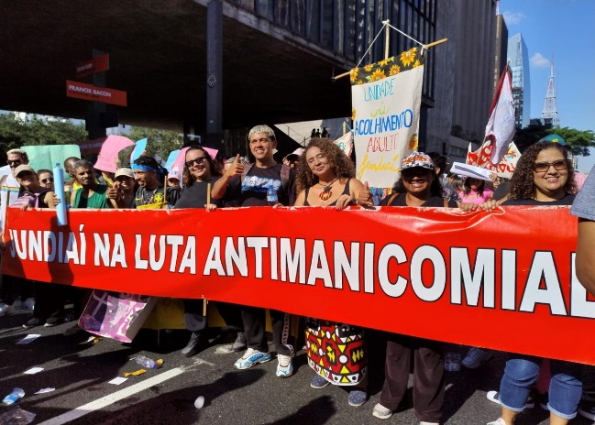
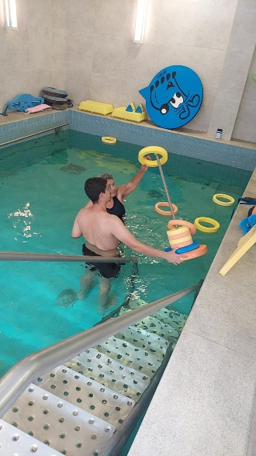
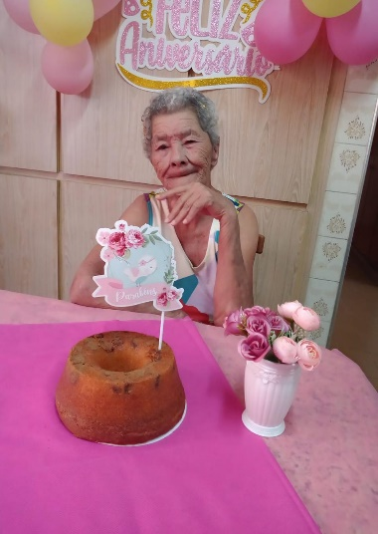
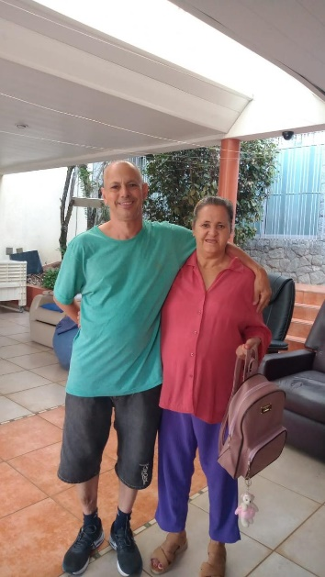
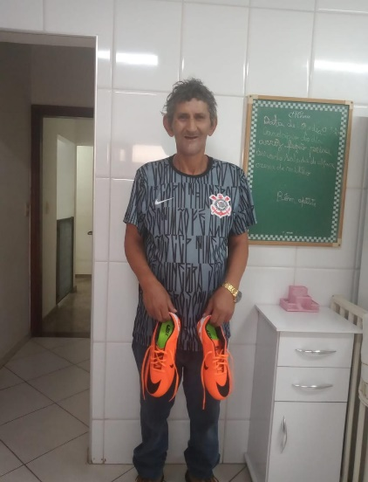

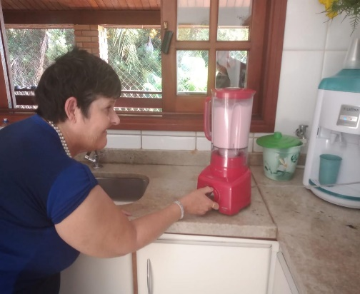
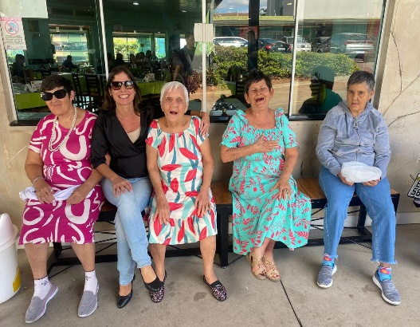
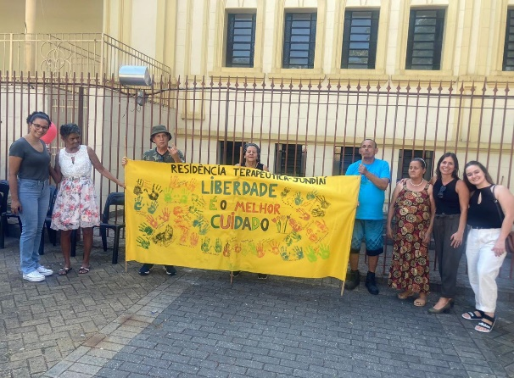
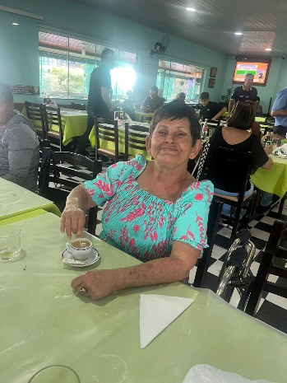

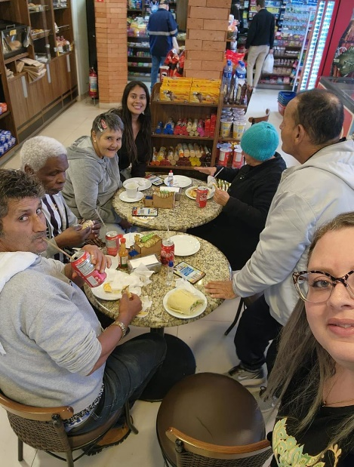
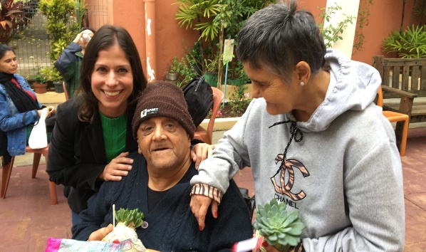
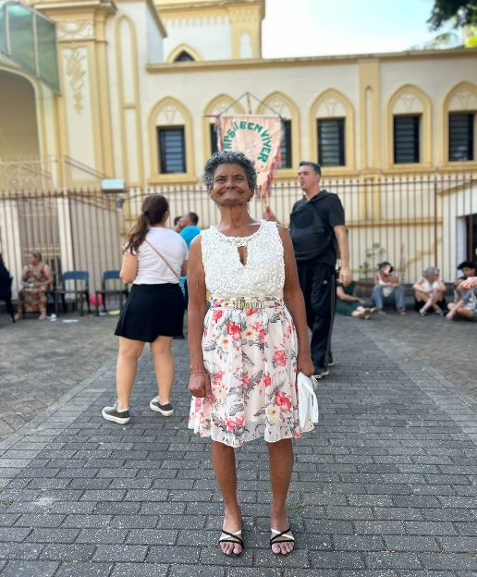
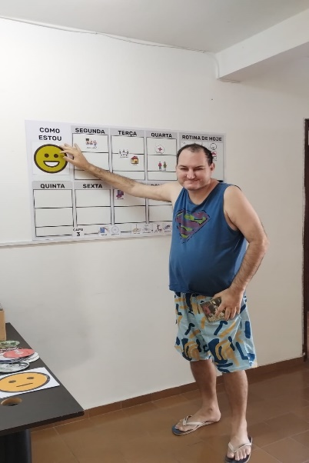
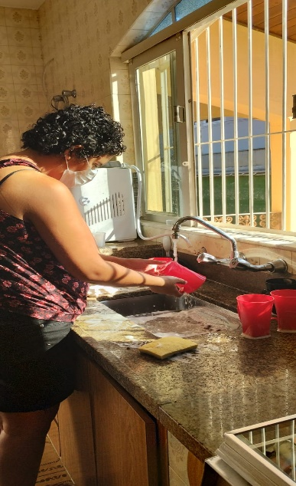

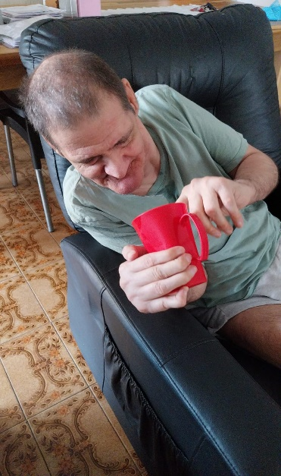
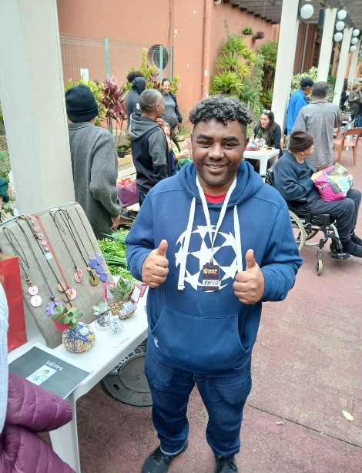
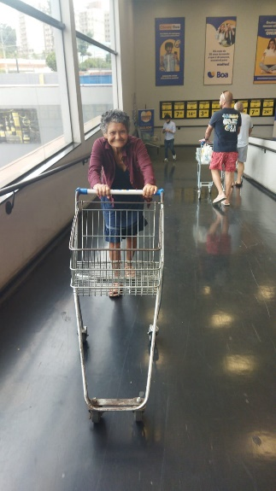
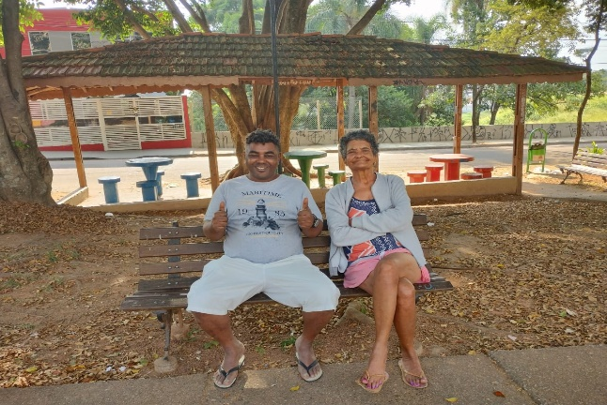
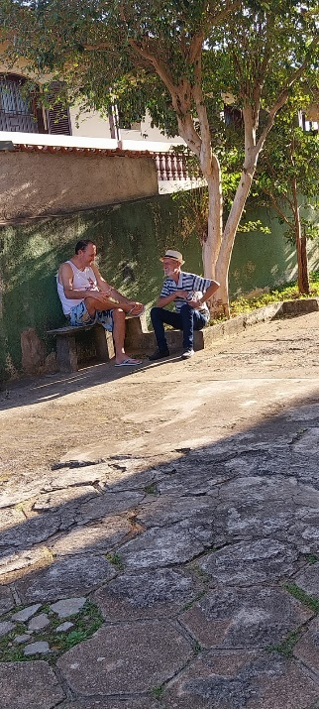
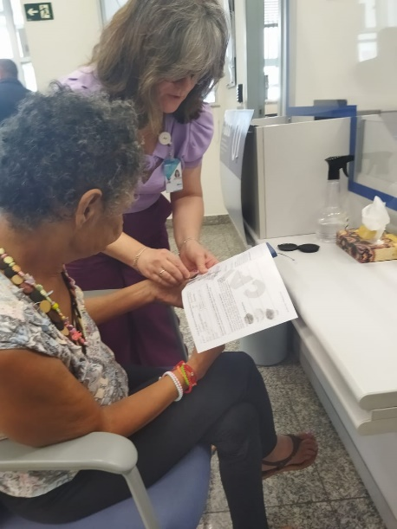

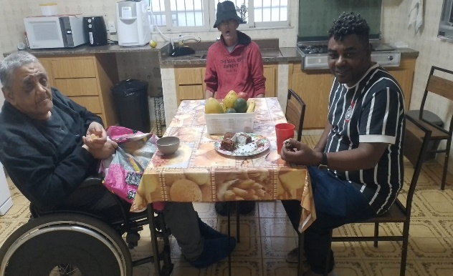
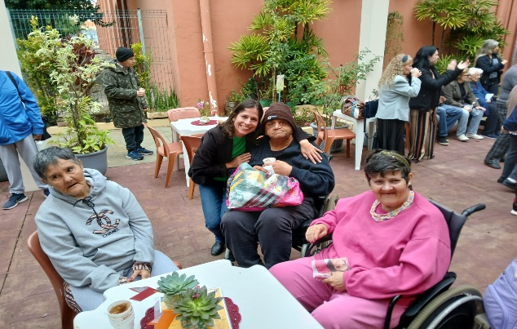

9

Metas Qualitativas
SERVIÇO RESIDENCIAL TERAPÊUTICO
"TIPO II"
CASA 1 - R. Hacib Kalaf, 190 - Jd. Paulista - Jundiaí/SP
CASA 2 - R. Vinícius de Moraes, 26 - Jd. Liberdade - Jundiaí/SP
CASA 3 - R. Bragança Paulista, 401 - Jd. Pacaembu - Jundiaí/SP
e-mail: srt@ceadjundiai.org.br

Metas Qualitativas

PROCEDIMENTO | DESCRIÇÃO |  | INSTRUMENTO DE APRESENTAÇÃO
REALIZAR EM CONJUNTO COM O CAPS DE REFERÊNCIA AÇÕES DE ARTICULAÇÃO DE REDES INTRA E INTER SETORIAIS | REALIZAR AÇÕES ESTRATÉGICAS QUE PROMOVAM A ARTICULAÇÃO COM OUTROS PONTOS DE ATENÇÃO DA REDE DE SAÚDE, EDUCAÇÃO, JUSTIÇA, ASSISTÊNCIA SOCIAL, DIREITOS HUMANOS E OUTROS, ASSIM COMO COM OS RECURSOS COMUNITÁRIOS PRESENTES NO TERRITÓRIO." |  | RELATÓRIO MENSAL COM A DESCRIÇÃO DA ATIVIDADE
Detalhamento das Ações |  | Unidade | Metas | Realizado | Pontuação
03/05/2024 Realização de coletas de exames clinicos laboratoriais de rotina para o morador Cleber na Ubs da Vila Ana. |  | SRT PAULISTA |  | 33 | 2
09/05/2024 Realização de exames de hemograma na UBs Vila Ana para a moradora Tereza
10/05/2024 e 21/05/2024 Retirada de fraldas na Farmácia Popular para as moradoras: Tereza, Cecilia e Maria Pedroso.
10/05/2024 - Consulta com a especialidade de cardiologia para o morador Pedro Pires.
14/05/2024 Realização de exames clínico labaoratoriais para a moradora Maria José na Afip.
21/05/2024 Realização do exame de tomografia de crânio para a moradora Tereza- investigação neurologica para investigação das sequelas de pós AVC que teve a alguns anos atrás.
21/05/2024 Avaliação para colocação de prótese dentária para o morador Valcir.
24/05/2024 - Consulta na Centro Especializado de Odontologia - CEO para a moradora Maria José
27/05/2024 Realização do exame de tomografia de crânio para a moradora Tereza- investigação neurologica para investigação das sequelas de pós AVC que teve a alguns anos atrás.
28/05/2024 -Avaliação para a colocação de prótese dentária para a moradora Cecilia
29/05/2024 - Consulta com a especialidade de gastro para o morador César- avaliação especifica de acordo com queixas e sintomas.

Dia 03/05/2024 - Consulta medica com a especialidade de geritaria - CRIJU- Centro de Referencia do idoso em Jundiai- para a moradora Estela |  | SRT LIBERDADE
Dia 06/05/2024 - Realização de exames Clínicos de rotina na Ubs Vila Rio Branco para a moradora Juliana.
Dia 08/05/2024 - Audiência Virtual organizada pela Defensoria Pública do Estado para regularização do termo de curatela da moradora Juliana. Estavam presentes: mãe da Juliana, Juliana e coordenação da residencia terapêutica.
Dia 10/05 e 24/05 - Retirada de fraldas na Farmácia Popular para as moradoras: Benedita Alves Garcia, Santa Cuesta, Estela de Oliveira, Cléia Grivani, Benedita da Silva e Silvia.
...

I
SERVIÇO RESIDENCIAL TERAPÊUTICO
"TIPO II"
CASA 1 - R. Hacib Kalaf, 190 - Jd. Paulista - Jundiaí/SP
CASA 2 - R. Vinícius de Moraes, 26 - Jd. Liberdade - Jundiaí/SP
CASA 3 - R. Bragança Paulista, 401 - Jd. Pacaembu - Jundiaí/SP
e-mail: srt@ceadjundiai.org.br
...

II
SERVIÇO RESIDENCIAL TERAPÊUTICO
"TIPO II"
CASA 1 - R. Hacib Kalaf, 190 - Jd. Paulista - Jundiaí/SP
CASA 2 - R. Vinícius de Moraes, 26 - Jd. Liberdade - Jundiaí/SP
CASA 3 - R. Bragança Paulista, 401 - Jd. Pacaembu - Jundiaí/SP
e-mail: srt@ceadjundiai.org.br
...

III
SERVIÇO RESIDENCIAL TERAPÊUTICO
"TIPO II"
CASA 1 - R. Hacib Kalaf, 190 - Jd. Paulista - Jundiaí/SP
CASA 2 - R. Vinícius de Moraes, 26 - Jd. Liberdade - Jundiaí/SP
CASA 3 - R. Bragança Paulista, 401 - Jd. Pacaembu - Jundiaí/SP
e-mail: srt@ceadjundiai.org.br
...

